set_info
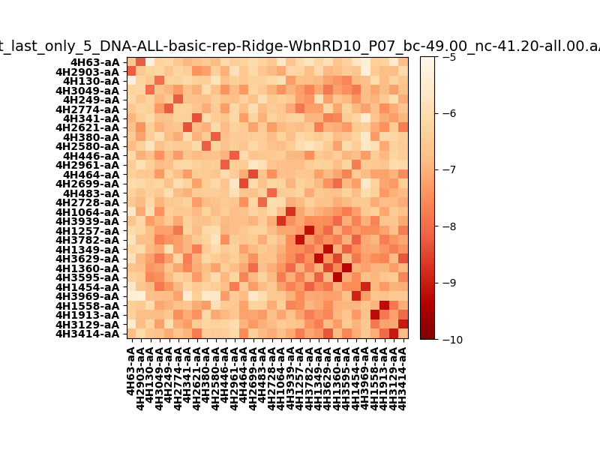
N_pairs: | 15
N_heterodimers: | 15
N_homodimers: | 0
orthogonality_average: | -1.85370731354
orthogonality_average_%: | 37.0741462708
orthogonality_gap: | 0.525638580322
orthogonality_gap_%: | -10.5127716064
N_offtarget_above_min_ontarget: | 16

max_affinity: | -9.31505012512
min_affinity: | -5.28177022934
lower_is_better: | True

binding_min_affinity: | -8.00726032257
binding_min_affinity_%: | 60.1452064514

nonbinidng_max_affinity: | -8.53289890289
nonbinidng_max_affinity_%: | 70.6579780579

total_II_pairs: | 33
total_II_pairs_%: | 55.0
total_IN_mismatches: | 0
total_IN_mismatches_%: | 0.0
total_NN_pairs: | 27
total_NN_pairs_%: | 45.0

total_electrostatic_matches: | 119
total_electrostatic_matches_%: | 99.1666666667
total_electrostatic_mismatches: | 1
total_electrostatic_mismatches_%: | 0.833333333333

starting_pos: | f
N_heptades: | 4
N_aminoacids: | 29

normalization_max: | -10
normalization_min: | -5

